Erläuterung
A u s f ü l l h i l f e

Diese Vorlage ist für die "normale" Gottesdienstvertretung gedacht.

So sieht das Tabellenblatt zum Nachweis von Gottesdienstvertretungen aus. Die Erläuterung siehe unten.
Sie können das Blatt aber auch als Vordruck ausdrucken, dann bitte bei Kirchengemeinde und Auswahl
Ort die Leerzeile auswählen.

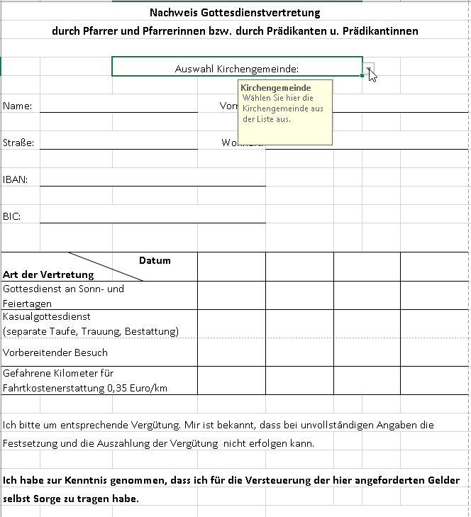
 |  | Hier können Sie durch klicken auf den Pfeil die Kirchengemeinde,
 |  | in der die Vertretung statt fand, auswählen. Bei Vertretung z.Bsp. in der JVA
 |  | wählen Sie bitte ganz unten Ev. Kirchenkreis Kleve aus. Oder Sie wählen die
 |  | Leerzeile aus, falls Sie das Formular als vorausgefülltes Blanko ausdrucken.
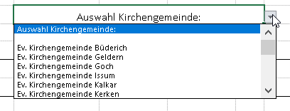

 |  | In diesem Bereich tragen Sie bitte Ihre Daten wie Name, Vorname,
 |  | Straße, Wohnort sowie Ihre Kontodaten ein.

 |  | Bitte tragen Sie hier das jeweilige Datum (mit Punkt) der Vertretung(en) ein.
 |  | Es genügt 23.04.23 und das Feld wird mit dem Datum 23.04.2023 gefüllt.

 |  | Bitte kreuzen Sie in diesem Bereich das entsprechende Feld der Vertretung an.
 |  | Sie tragen bitte den Buchstaben X ein.
 |  | Sollten Sie versehentlich ein falsches Kästchen mit dem X versehen haben, so
 |  | löschen Sie es, indem Sie das Feld anklicken und mit "entfernen" den Inhalt löschen.

 |  | In diesem Feld sind die gefahrenen Gesamtkilometer (für die Hin- und Rückfahrt)
 |  | zur Fahrkostenerstattung einzutragen.

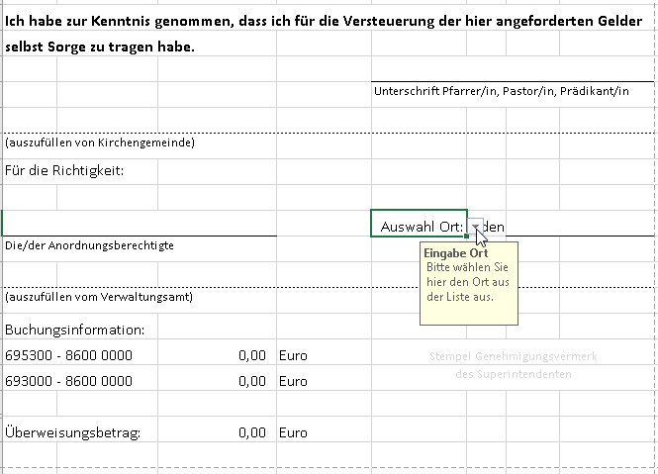

 |  | Die Unterschrift kann auch digital erfolgen. Leiten Sie das ausgefüllte Formular
 |  | per E-Mail an das jeweilige Gemeindebüro.

 |  | Hier können Sie durch Klick auf den Pfeil des Drop-down-Feldes den
 |  | Ort auswählen.
 |  | Oder Sie wählen eine Leerzeile für den Fall, dass Sie das Formular vorausgefüllt
 |  | als Blanko ausdrucken möchten.

 | Dieser Bereich wird mit der Erfassung automatisch befüllt.

